IW37N
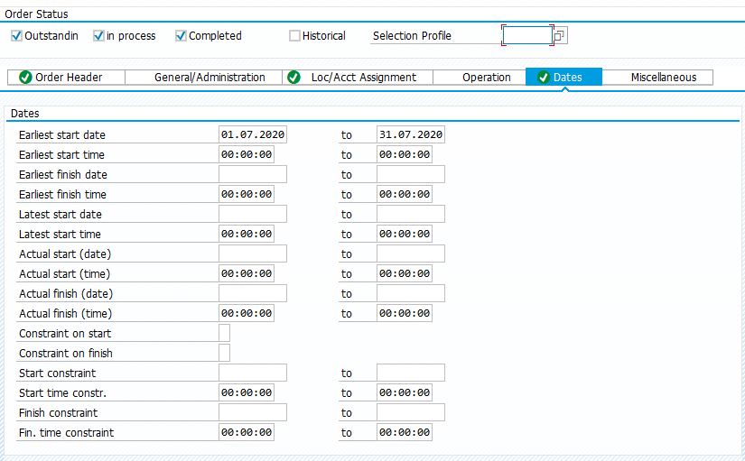
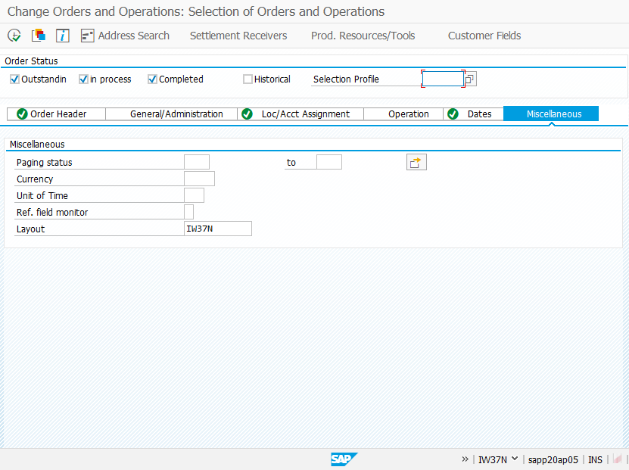
1. Tab Order Header ใส่ Filter | 2. Tab Order Loc/Acc Assignment

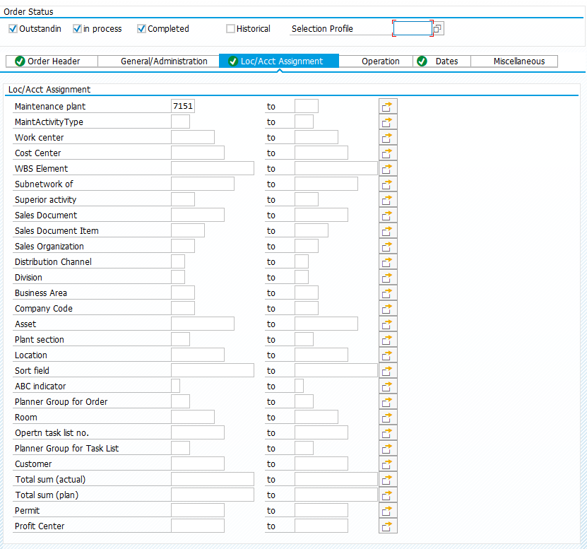
select Order Status : Outstanding / in process / Completed | Maintenance plant : 7151
Order type : ZB01 to ZB05
Main Work Center : PAC000 to PRO019
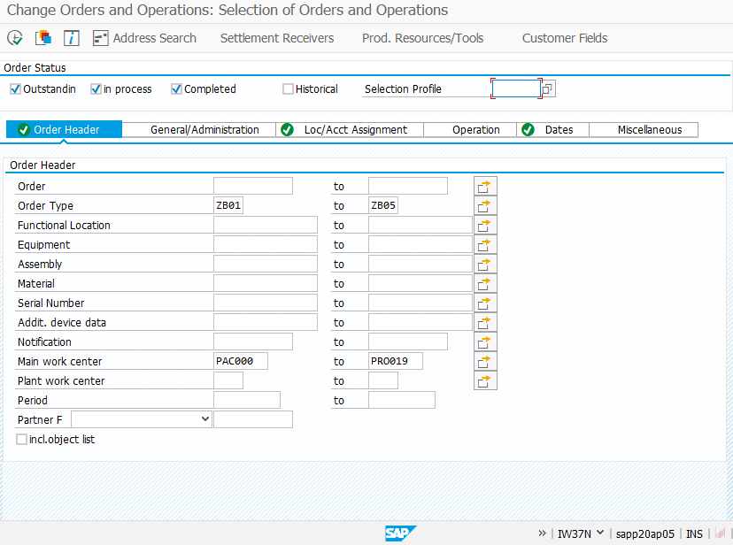

3. Tab Order Header ใส่ Filter
 | 4. Tab Miscellaneous
Earliest Start Date : 01.01.2020 to 31.07.2020 | Layout : IW37N

Sheet1
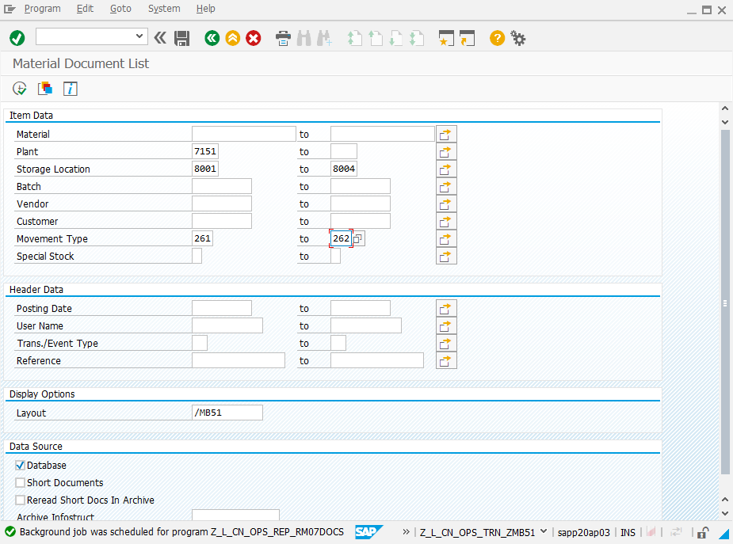

MB51
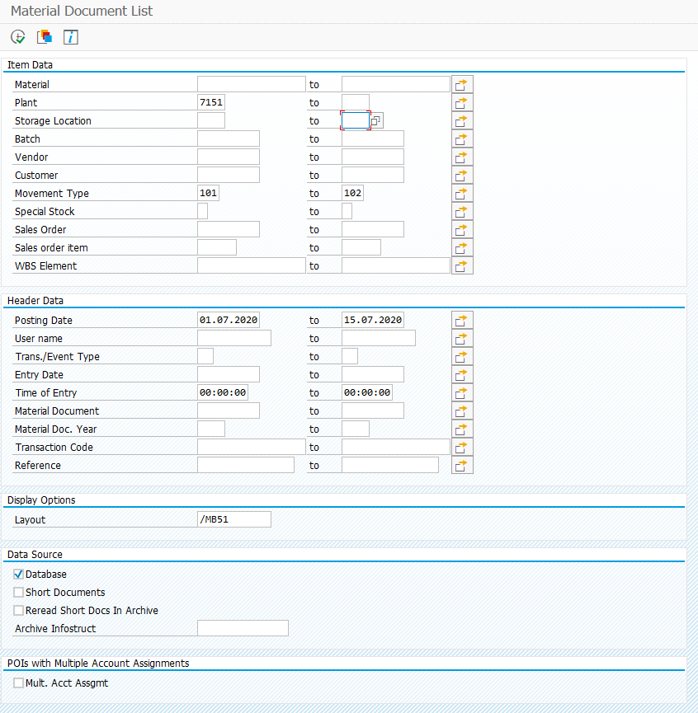
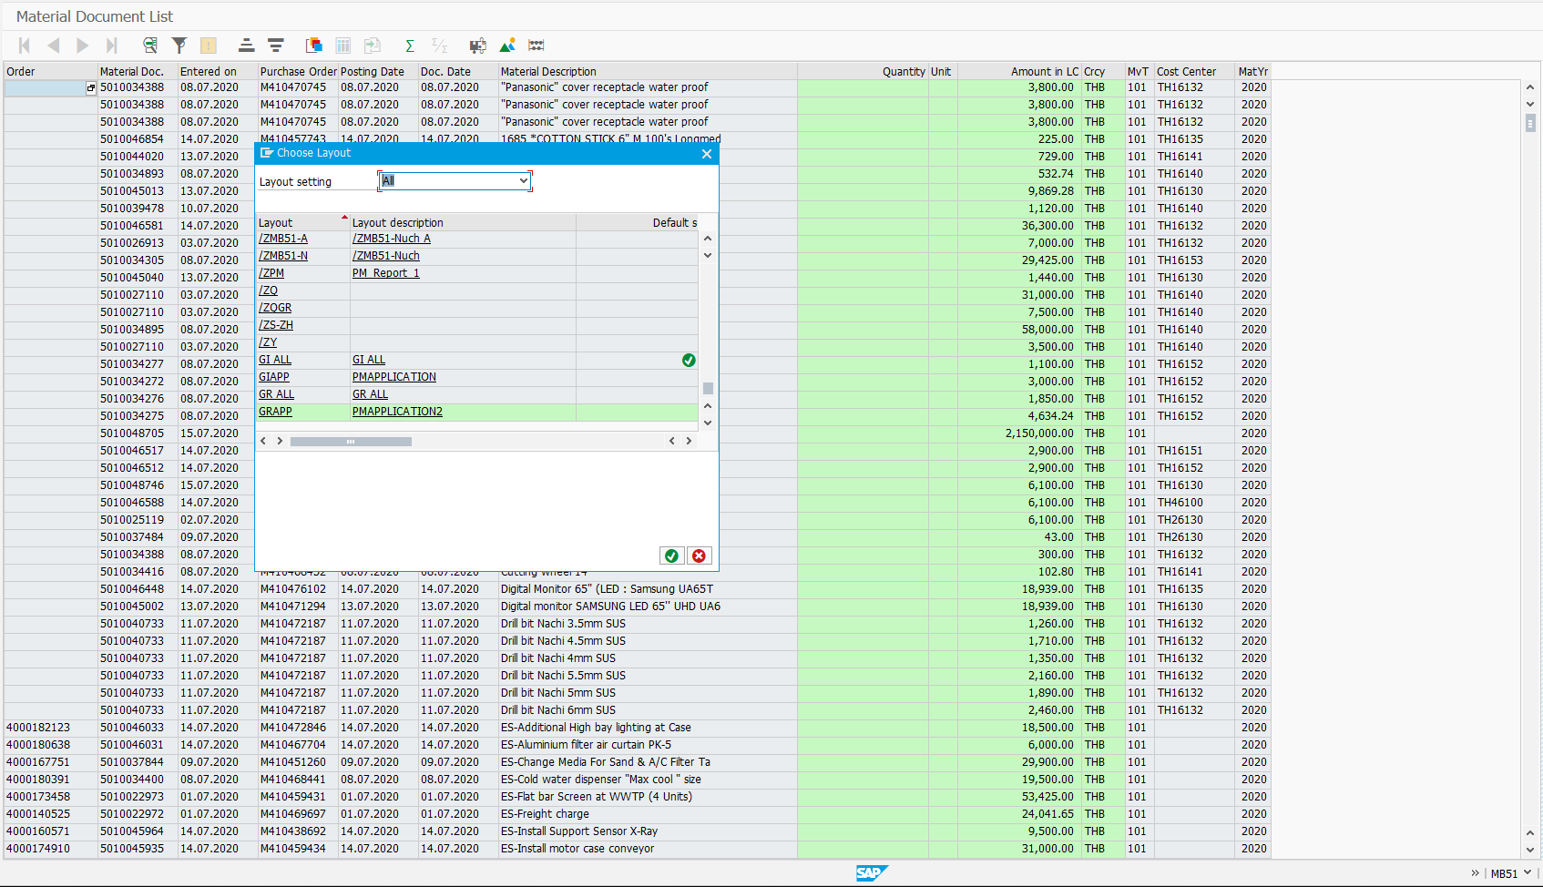
1. สำหรับ Movement 261
 |  | 2. select Layout
 | Plant : 7151 | GIAPP (PMAPPLICATION)
 | Storage location : 8001 to 8004
 | Movement type : 261 to 262
 | Posting date : 01.07.2020 to 15.07.2020

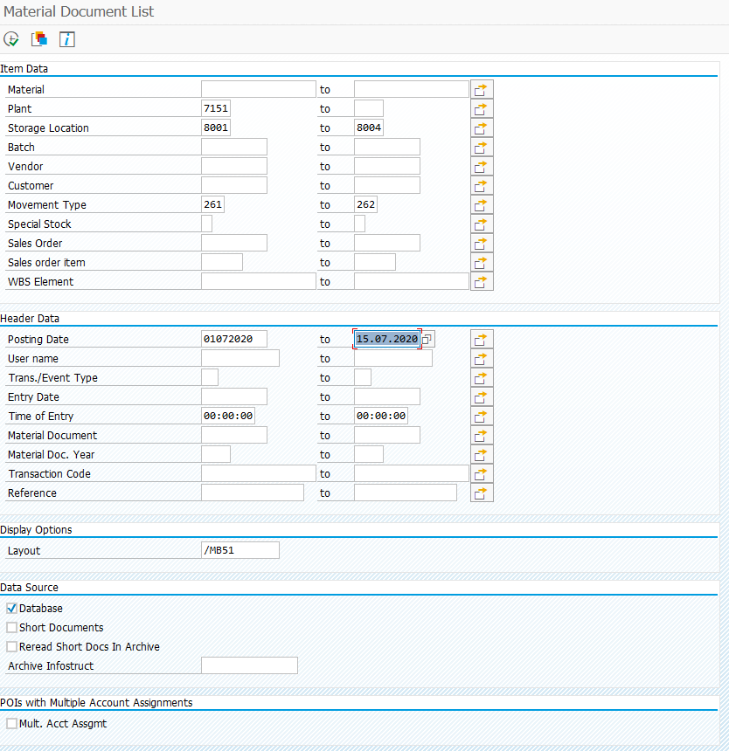
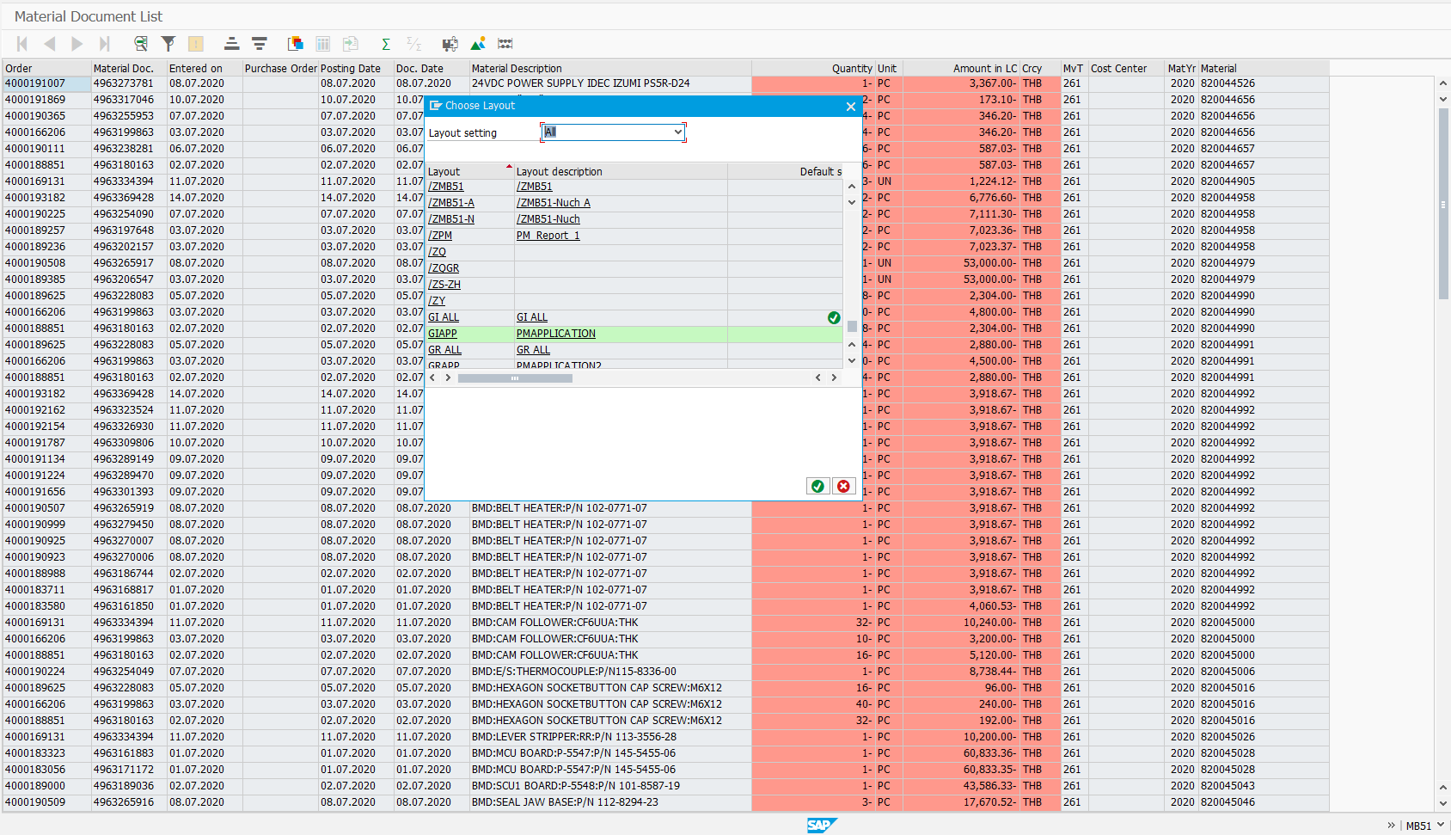

1. สำหรับ Movement 101

 | Plant : 7151 | 2. select Layout
 | Movement type : 101 to 102 | GRAPP (PMAPPLICATION2)
 | Posting date : 01.07.2020 to 15.07.2020

